測試劇本
 | 專案名稱: | 銘牌 3.1.3-上傳客戶序號 | 測試執行時間
 | 選單分類: |  | 測試人員
 | 程式資料夾: |  | 測試時間 | HR
 | 程式路徑: |  | 測試進度 | 0%

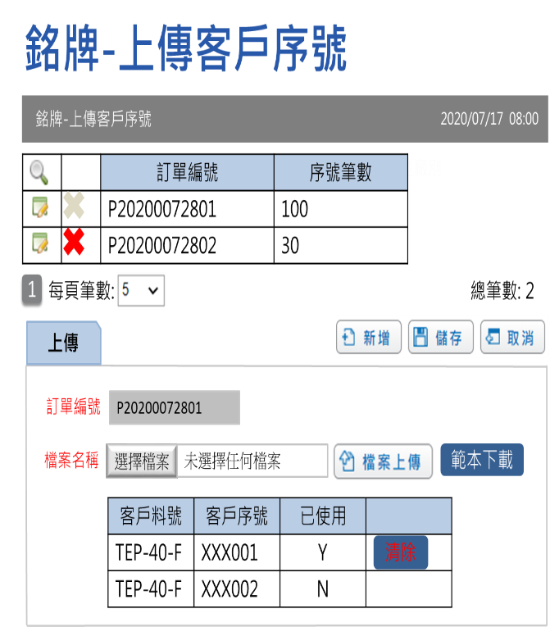
序號 | 測試項目 | 測試情節 | 期望結果說明 | 測試結果 | 修正結果 | 修正人員 | 修正日期 | 測試備註 | 修正備註 | 測試方法
1 | 主頁-畫面 | Title-English
2 |  | Title-繁體
3 |  | Title-簡體
4 |  | 外觀畫面排列
5 | 設定銘牌範本頁面 |  |  | NA
6 | 放大鏡 | 輸入查詢條件 | 依據查詢條件顯示清單
7 | 新增 | 輸入錯誤訂單編號 | 顯示錯誤訊息
8 | 範本下載 |  | 下載空白範本檔案
9 | 選擇檔案 | 選定檔案後按下檔案上傳 | 系統顯示客戶序號於下方清單
10 | 儲存 | 必填欄位為空值(訂單、客戶料號、客戶序號) | 顯示錯誤訊息
11 | 取消 |  | 取消新增或編輯
12 | 編輯上方清單 |  | 1. 顯示資料在下方 2. 不可重新上傳檔案
13 |  | 客戶序號已使用 | 提供清除功能
14 | 清除 |  | 需要將客戶序號釋放出來，將已使用紀錄為N
15 | 刪除上方清單 | 客戶序號被使用 | 不可刪除
16 |  | 客戶序號未被使用 | 資料刪除。會刪除此訂單編號的所有客戶序號資料

